Blank
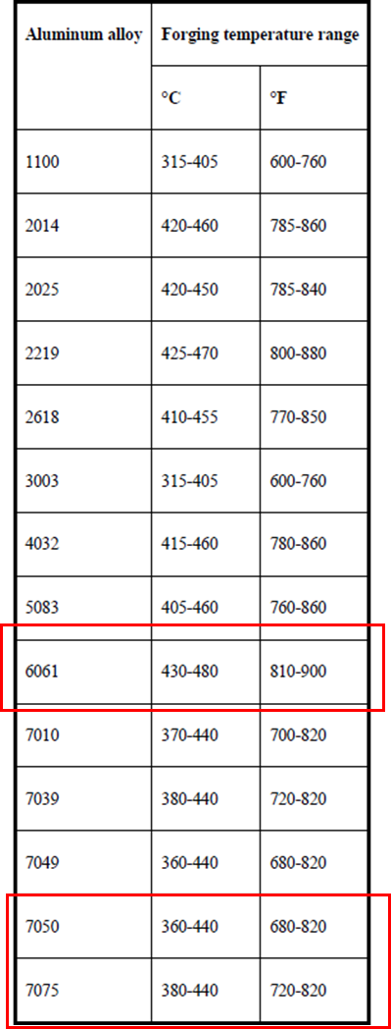
熱鍛鋁材料加熱製程檢查表(測試樣品: XX.XXXX.XXX.XXX [X/3])

📅 日期：______ 🔧 負責人：______ 🏭 設備編號：______(型號: )
使用時機 | 開發初期驗證1次，製程變更需重新驗證 |  | 數量 | 至少3pcs

設備檢查

檢查項目 | 標準要求 | 檢查方式 | 狀況 (✓/✗) | 備註
加熱爐控制系統 (爐長: M) | 第一段爐溫設定: °C |  |  | *爐溫設定不可接近/超過材料固溶溫度* 6-series 固溶溫度: 520°C , 爐溫設定不可超過480°C 7-series 固溶溫度: 470°C , 爐溫設定不可超過440°C
 | 第二段爐溫設定: °C
 | 第三段爐溫設定: °C
 | 第四段爐溫設定: °C
 | 第五段爐溫設定: °C
 | 第六段爐溫設定: °C
 | 第七段爐溫設定: °C
 | 加熱爐轉速設定: RPM
熱電偶測溫儀 | 型號:
 | 校驗時間:
紀錄器 | 型號:
 | 校驗時間:
接觸式測溫儀 | 型號:
 | 校驗時間:
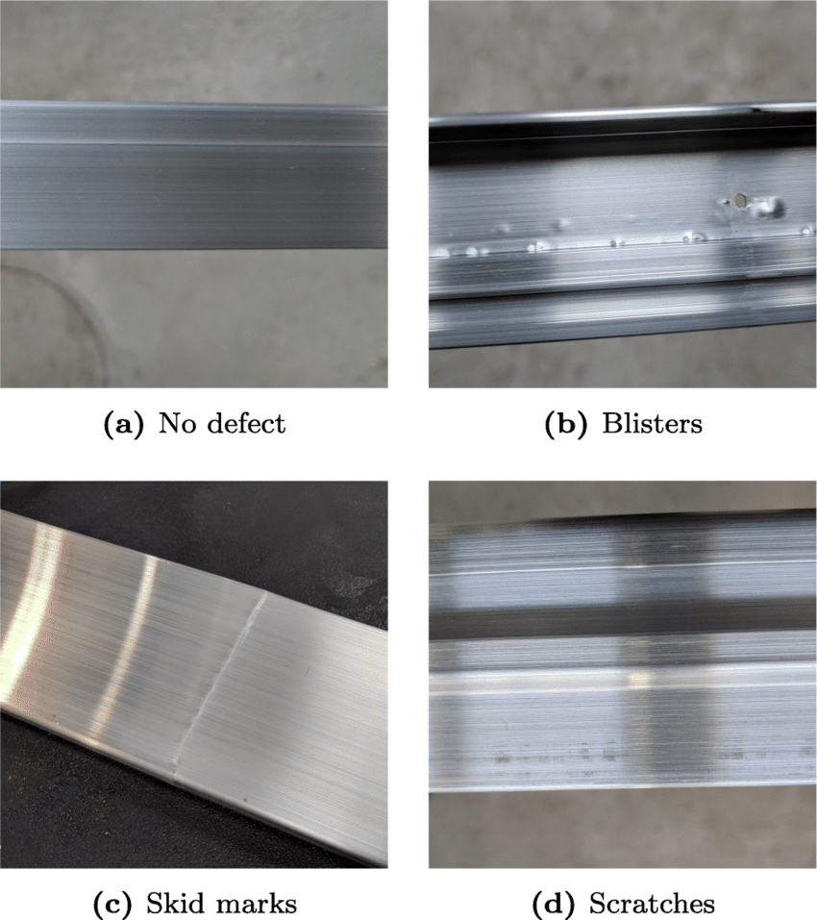
室溫溫度計 | 型號:

🔹異常處理：若檢查異常，請記錄問題點並通知設備維護人員(加熱設備)、品質檢驗部門(量測設備)。

材料狀況檢查

檢查項目 | 標準要求 | 檢查方式 | 狀況 (✓/✗) | 備註
材料類別 | 材質符合 (AL6061、7075等) | 查看物料清單（BOM）、 製程圖面、入料檢驗報告
表面狀況 | 無色差、無氧化層、污染、異物、橘皮破裂、表層起皮、連續氣泡 | 目視檢查
尺寸規格 | 1.長度、直徑規格 2.有/無其他共用產品料號 | 測量工具檢驗
材料標籤/批號 | 與生產單一致，確保可追溯性 | 查閱標籤與生產記錄 (工單號碼)
🔹 異常處理：若發現材料異常，應停止使用並通報品質檢驗部門。

加熱過程監測

時間 (hh:mm) | 溫度擷取時間 (min) | 爐溫設定(段數) | 室溫溫度 (°C) | 材料表面溫度 (°C) | 材料心部溫度 (°C) | 內外溫差 (°C) | 備註
開始加熱 ( : ) 加熱結束 ( : ) | 0 |  |  |  |  | 0.0
 | 5 |  |  |  |  | 0.0
 | 10 |  |  |  |  | 0.0
 | 15 |  |  |  |  | 0.0
 | 20 |  |  |  |  | 0.0
 | 26 |  |  |  |  | 0.0
 | 31 |  |  |  |  | 0.0
 | 36 |  |  |  |  | 0.0
 | 41 |  |  |  |  | 0.0
 | 46 |  |  |  |  | 0.0
 | 51 |  |  |  |  | 0.0
 | 52 |  |  |  |  | 0.0
 | 53 |  |  |  |  | 0.0
 | 54 |  |  |  |  | 0.0
 | 55 |  |  |  |  | 0.0
 | 56 |  |  |  |  | 0.0
 | 57 |  |  |  |  | 0.0
 | 58 |  |  |  |  | 0.0
 | 59 |  |  |  |  | 0.0
 | 60 |  |  |  |  | 0.0 | 出爐時間
 | …
出爐冷卻 | 60.5 |  |  |  |  | 0.0
 | 61 |  |  |  |  | 0.0
 | 61.5 |  |  |  |  | 0.0
 | 62 |  |  |  |  | 0.0

確保材料加熱至合適鍛造溫度
 | 材料表面溫度 (°C) |  | 下限 |  | 上限 |  | 材料心部溫度 (°C)
0 |  | 0 |  | 60 |  | 0
5 |  | 60 |  | 0 |  | 5
10 |  |  |  |  |  | 10
15 |  |  |  |  |  | 15
20 |  |  |  |  |  | 20
26 |  |  |  |  |  | 26
31 |  |  |  |  |  | 31
36 |  |  |  |  |  | 36
41 |  |  |  |  |  | 41
46 |  |  |  |  |  | 46
51 |  |  |  |  |  | 51
52 |  |  |  |  |  | 52
53 |  |  |  |  |  | 53
54 |  |  |  |  |  | 54
55 |  |  |  |  |  | 55
56 |  |  |  |  |  | 56
57 |  |  |  |  |  | 57
58 |  |  |  |  |  | 58
59 |  |  |  |  |  | 59
60 |  |  |  |  |  | 60
材料出加熱爐，夾取鍛打時間掌握
 | 出爐時間 | 材料表面溫度 (°C) | 下限 | 材料心部溫度 (°C)
60.5 | 60.5
61 | 61
61.5 | 61.5
62 | 62
🔹 異常處理：
若 心部溫度未達標，應延長保溫時間，並檢查熱電偶是否正常。
判定標準 | 溫度範圍 |  | 狀況 (✓/✗) | 備註
 | 下限 | 上限
材料出爐溫度管制標準 (出爐當下) |  |  | X | 取出當下不可高或低於設定溫度範圍
心部-表層溫度差異 (出爐當下) | -5 | 5 | ✓ | 溫度差異要求:±5°C內
最終判定 | - |  | X | 通過--> 前兩項都需要pass。 若有異常或其他風險疑慮，請直接 SDE工程師溝通討論。

異常記錄與處理

異常類別 | 發生時間 | 描述 | 處理方式 | 負責人簽名
溫度異常
設備故障
材料不符規範
測溫設備異常

📌 備註：
1. 若發生異常，請立即通報 設備維護部門 或 品質檢驗部門。
2. 記錄詳細問題與處理方式，確保後續追蹤改善。

Sample
熱鍛鋁材料加熱製程檢查表(測試樣品: XX.XXXX.XXX.XXX [X/3])

📅 日期： 2026.01.14 🔧 負責人：製造 🏭 設備編號：A加熱爐
使用時機 | 開發初期驗證1次，製程變更需重新驗證 |  | 數量 | 至少3pcs

設備檢查

檢查項目 | 標準要求 | 檢查方式 | 狀況 (✓/✗) | 備註
加熱爐控制系統 (爐長: 8 M) | 第一段爐溫設定: 400 °C |  | ✓ | *爐溫設定不可接近/超過材料固溶溫度* 6-series 固溶溫度: 520°C , 爐溫設定不可超過480°C 7-series 固溶溫度: 470°C , 爐溫設定不可超過440°C
 | 第二段爐溫設定: 400 °C |  | ✓
 | 第三段爐溫設定: 400 °C |  | ✓
 | 第四段爐溫設定: 400 °C |  | ✓
 | 第五段爐溫設定: °C
 | 第六段爐溫設定: °C
 | 第七段爐溫設定: °C
 | 加熱爐轉速設定: 20 RPM |  | ✓
熱電偶測溫儀 | 型號: K type
 | 校驗時間: 2024/09/22
紀錄器 | 型號: ABCD
 | 校驗時間: 2024/08/14
接觸式測溫儀 | 型號: C01234
 | 校驗時間:2024.11.26
室溫溫度計 | 型號:XXXX

🔹異常處理：若檢查異常，請記錄問題點並通知設備維護人員(加熱設備)、品質檢驗部門(量測設備)。

材料狀況檢查

檢查項目 | 標準要求 | 檢查方式 | 狀況 (✓/✗) | 備註
材料類別 | 材質符合 (AL6061、7075等) | 查看物料清單（BOM）、 製程圖面、入料檢驗報告 | ✓ | 材證報告/日期: 20250801
表面狀況 | 無色差、無氧化層、污染、異物、橘皮破裂、表層起皮、連續氣泡 | 目視檢查 | ✓ | 材證報告/日期: 20250801
尺寸規格 | 1.長度、直徑規格 2.有/無其他共用產品料號 | 測量工具檢驗 | ✓ | 1.D20*55L 2.共用30.6118.XXX
材料標籤/批號 | 與生產單一致，確保可追溯性 | 查閱標籤與生產記錄 (工單號碼) | ✓ | 材料訂單單號:A012345
🔹 異常處理：若發現材料異常，應停止使用並通報品質檢驗部門。

加熱過程監測

時間 (hh:mm) | 溫度擷取時間 (min) | 爐溫設定(段數) | 室溫溫度 (°C) | 材料表面溫度 (°C) | 材料心部溫度 (°C) | 內外溫差 (°C) | 備註
開始加熱 ( 7 : 32 ) 加熱結束( 8 : 32 ) | 0 | 1 | 25°C | 18.8 | 18.8 | 0.0
 | 5 | 1 |  | 348.4 | 284.5 | -63.9
 | 10 | 1 |  | 431.9 | 418.1 | -13.8
 | 15 | 2 |  | 450.5 | 433 | -17.5
 | 20 | 2 |  | 448.5 | 437.3 | -11.2
 | 26 | 2 |  | 447.6 | 440.5 | -7.1
 | 31 | 3 |  | 453.4 | 442.2 | -11.2
 | 36 | 3 |  | 448.3 | 443.6 | -4.7
 | 41 | 3 |  | 450.6 | 444.9 | -5.7
 | 46 | 4 |  | 449.5 | 446.5 | -3.0
 | 51 | 4 |  | 450.1 | 445.3 | -4.8
 | 52 | 4 |  | 449.5 | 447.2 | -2.3
 | 53 | 4 |  | 450.6 | 447.4 | -3.2
 | 54 | 4 |  | 451.2 | 448.3 | -2.9
 | 55 | 4 |  | 451.9 | 449.6 | -2.3
 | 56 | 4 |  | 450.1 | 450.5 | 0.4
 | 57 | 4 |  | 451.9 | 450.8 | -1.1
 | 58 | 4 |  | 451.3 | 451.1 | -0.2
 | 59 | 4 |  | 450.5 | 450.4 | -0.1
 | 60 | 4 |  | 450.1 | 455 | 4.9 | 出爐時間
 | …
出爐冷卻 | 60.5 |  |  | 416 | 439.8 | 23.8
 | 61 |  |  | 411 | 432.3 | 21.3
 | 61.5 |  |  | 400 | 426 | 26.0
 | 62 |  |  | 380 | 425 | 45.0

確保材料加熱至合適鍛造溫度
 | 材料表面溫度 (°C) |  | 下限 |  | 上限 |  | 材料心部溫度 (°C)
0 | 18.8 | 0 | 380 | 60 | 460 | 0 | 18.8
5 | 348.4 | 60 | 380 | 0 | 460 | 5 | 284.5
10 | 431.9 |  |  |  |  | 10 | 418.1
15 | 450.5 |  |  |  |  | 15 | 433
20 | 448.5 |  |  |  |  | 20 | 437.3
26 | 447.6 |  |  |  |  | 26 | 440.5
31 | 453.4 |  |  |  |  | 31 | 442.2
36 | 448.3 |  |  |  |  | 36 | 443.6
41 | 450.6 |  |  |  |  | 41 | 444.9
46 | 449.5 |  |  |  |  | 46 | 446.5
51 | 450.1 |  |  |  |  | 51 | 445.3
52 | 449.5 |  |  |  |  | 52 | 447.2
53 | 450.6 |  |  |  |  | 53 | 447.4
54 | 451.2 |  |  |  |  | 54 | 448.3
55 | 451.9 |  |  |  |  | 55 | 449.6
56 | 450.1 |  |  |  |  | 56 | 450.5
57 | 451.9 |  |  |  |  | 57 | 450.8
58 | 451.3 |  |  |  |  | 58 | 451.1
59 | 450.5 |  |  |  |  | 59 | 450.4
60 | 450.1 |  |  |  |  | 60 | 455
材料出加熱爐，夾取鍛打時間掌握
 | 出爐時間 | 材料表面溫度 (°C) | 下限 | 材料心部溫度 (°C)
60.5 | 60.5 | 416 | 380 | 439.8
61 | 61 | 411 | 380 | 432.3
61.5 | 61.5 | 400 | 380 | 426
62 | 62 | 380 | 380 | 425
🔹 異常處理：
若 心部溫度未達標，應延長保溫時間，並檢查熱電偶是否正常。
判定標準 | 溫度範圍 |  | 狀況 (✓/✗) | 備註
 | 下限 | 上限
材料出爐溫度管制標準 (出爐當下) | 380 | 460 | ✓ | 取出當下不可高或低於設定溫度範圍
心部-表層溫度差異 (出爐當下) | -5 | 5 | ✓ | 溫度差異要求:±5°C內
最終判定 | - |  | ✓ | 通過--> 前兩項都需要pass。 若有異常或其他風險疑慮，請直接 SDE工程師溝通討論。

異常記錄與處理

異常類別 | 發生時間 | 描述 | 處理方式 | 負責人簽名
溫度異常
設備故障
材料不符規範
測溫設備異常

📌 備註：
1. 若發生異常，請立即通報 設備維護部門 或 品質檢驗部門。
2. 記錄詳細問題與處理方式，確保後續追蹤改善。

